Лист1
Выполненные объекты строительства ООО "Хуа Синь строительная компания"

№ п/п | Наименование объектов строительства | Фотографии |  | Краткое описание работ

1 | «Текущий ремонт на территории гостиницы Пекин-Минск, расположенной по адресу: г.Минск, ул.Красноармейская, 36» 06.09.2018-14.09.2018 (ИООО «Гостиница Пекин-Минск») | 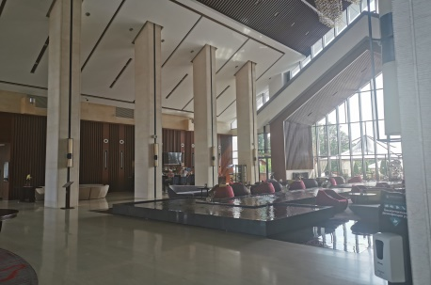 | 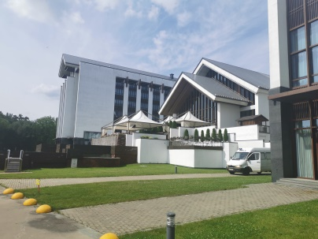 | Комплекс строительно-монтажных отделочных работ. Работы по гипсокартонным конструкциям, штукатурно-малярные высококачественные работы, облицовочные работы.

2 | «Текущий ремонт джакузи мужской зоны спа комплекса на территории гостиницы Пекин-Минск, расположенной по адресу: г.Минск, ул.Красноармейская, 36» 25.09.2018-31.12.2018 (ИООО «Гостиница Пекин-Минск») |  |  | Демонтажные, монолитные работы, монтаж обородования сан технического, гидроизоляционные работы и облицавка плиткой.

3 | «Ремонт вспомогательного здания Посольства Китайской Народной Республики в Республике Беларусь по ул.Берестянская, 22» 01.12.2018-29.12.2018 (ООО «Сигикоп-Бел») |  |  | Комплекс строительно-монтажных отделочных работ. Работы по гипсокартонным конструкциям, штукатурно-малярные высококачественные работы, облицовочные работы.

4 | «Текущий ремонт капитального строения с инвентарным номером 500/С-34378» (здание неотапливаемого склада Б 1/к) 01.02.2019-10.04.2019 (ООО «Сигикоп Девелоп») |  |  | Штукатурно-малярные высококачественные работы

5 | «Текущий ремонт по покраске стен в здании технического обслуживания с салоном по продаже автомобилей с инвентарным номером 500/С-34210» 02.09.2019-12.09.2019 (ООО «Сигикоп Девелоп») |  |  | Штукатурно-малярные высококачественные работы

6 | «Строительство производственного корпуса с административным зданием по выпуску алюминиевых радиаторов в Китайско-Белорусском индустриальном парке «Индустриальный парк «Великий камень» Минская область, Смолевичский район» (устройство цокольных монолитных панелей) 14.11.2019-20.12.2019 (ООО «Сигикоп-Бел») | 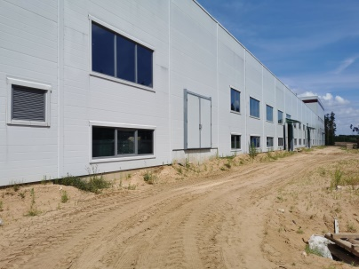 | 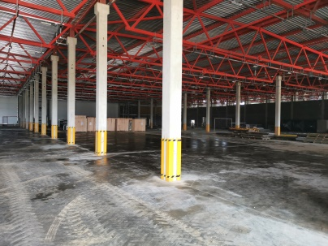 | Земляные работы, монолитные работы, гидроизоляция

7 | «Строительство производственного корпуса с административным зданием по выпуску алюминиевых радиаторов в Китайско-Белорусском индустриальном парке «Индустриальный парк «Великий камень» Минская область, Смолевичский район» (устройство днища и стен подземной части очистных сооружений) 12.11.2019-31.01.2020 (ООО «Сигикоп-Бел») | 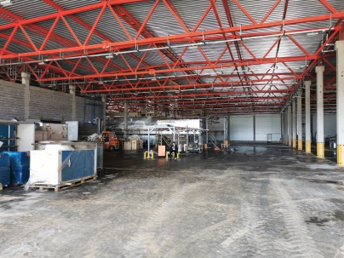 | 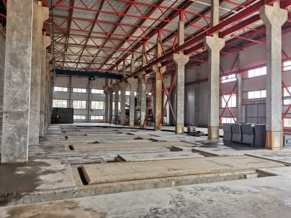 | Монолитные работы высокой сложности, земляные работы и гидроизоляционные,

8 | «Строительство производственного корпуса с административным зданием по выпуску алюминиевых радиаторов в Китайско-Белорусском индустриальном парке «Индустриальный парк «Великий камень» Минская область, Смолевичский район» (монтаж сборных железобетонных конструкций) 12.08.2019-11.11.2019 (ООО «Сигикоп-Бел») | 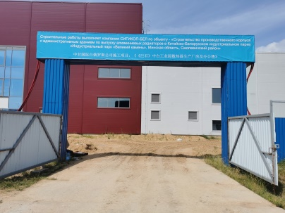 | 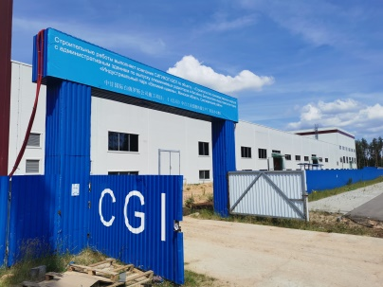 | Монтаж сборных железобетонных конструкций: колонны, стеновые панели, лестничные марши и площадки, ригеля, плиты перекрытия. Сварочные работы.

9 | «Строительство производственного корпуса с административным зданием по выпуску алюминиевых радиаторов в Китайско-Белорусском индустриальном парке «Индустриальный парк «Великий камень» Минская область, Смолевичский район» (устройство монолитных железобетонных фундаментов и бассейна устройства дозировки) 11.11.2019-10.01.2020 (ООО «Сигикоп-Бел») |  |  | Земляные работы, монолитные работы, гидроизоляция

10 | «Строительство производственного корпуса с административным зданием по выпуску алюминиевых радиаторов в Китайско-Белорусском индустриальном парке «Индустриальный парк «Великий камень» Минская область, Смолевичский район» (устройство конструкций железобетонных) 17.12.2019-02.10.2020 (ООО «Сигикоп-Бел») |  |  | Монтаж сборных железобетонных конструкций: колонны, стеновые панели, лестничные марши и площадки, ригеля, плиты перекрытия. Сварочные работы.

11 | «Строительство производственного корпуса с административным зданием по выпуску алюминиевых радиаторов в Китайско-Белорусском индустриальном парке «Индустриальный парк «Великий камень» Минская область, Смолевичский район» (устройство перекрытия очистных сооружений) 25.03.2020-30.08.2020 (ООО «Сигикоп-Бел») |  |  | Земляные работы, монолитные работы, гидроизоляция

12 | «Строительство Горно-обогатительного комплекса мощностью от 1.1 до 2.0 млн.тонн хлорида калия в год на сырьевой базе Нежинского (восточная часть) участка Старобинского месторождения калийных солей» (земляные работы) 16.03.2020-__________ (КОО «CITIC Construction Co.,Ltd.») |  |  | Земляные работы: откопка котлованов, планировка грунта, перебазировка грунтов

13 | «Строительство Китайско-Белорусского центра сотрудничества в области трансформации научно-технического достижений» (внутренняя отделка) 26.06.2020-30.07.2020 (ОАО «Китайская корпорация металлургии и строительства МСС15») | 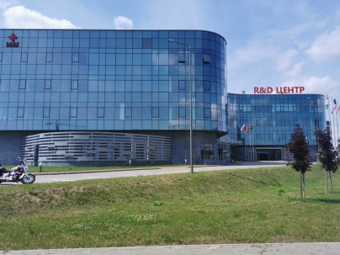 | 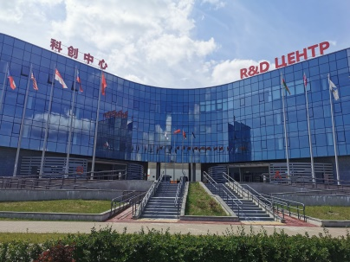 | Комплекс строительно-монтажных отделочных работ. Работы по гипсокартонным конструкциям, штукатурно-малярные высококачественные работы, облицовочные работы.

14 | «Строительство зерносушильно-очистительного комплекса (ЗСК-20Ж) в д.Гливин Гливинского сельсовета Борисовского района» 27.07.2020-30.09.2020 (ОАО «Экологическая сельскохозяйственная компания Ганьсу-Бел») | 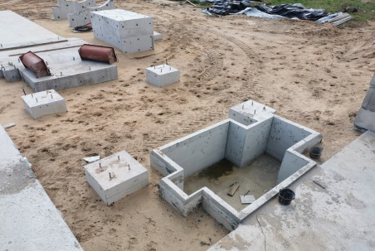 | 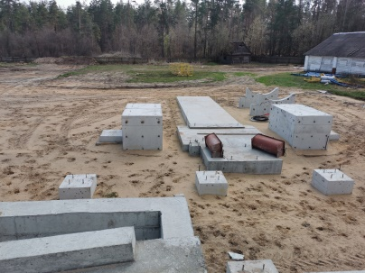 | Монолитные работы высокой сложности, земляные работы и гидроизоляционные,

15 | «Текущий ремонт хозяйственной постройки механизированного двора в д. Гливин Гливинского сельсовета Борисовского района» 01.11.2020-30.12.2020 (ОАО «Экологическая сельскохозяйственная компания Ганьсу-Бел») | 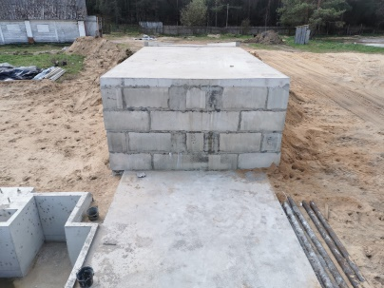 |  | Монолитные работы высокой сложности, земляные работы и гидроизоляционные,

16 | «Строительно-монтажные работы по устройству евро ограждения 3D земельного участка предоставленного ООО «Чэнду Синьджу Шелковый путь развития» в Смолевичском районе Минской области 27.07.2020-01.09.2020 (ООО «Чэнду Синьджу Шелковый путь развития») | 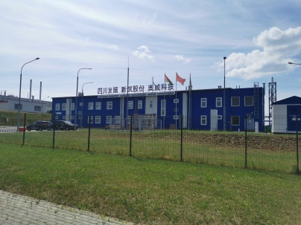 |  | Монтаж сичтемы ограждения типа 3D.

17 | Реконструкция незавершенного строительством объекта (многоэтажный гараж), здания технического обслуживания с салоном по продаже автомобилей под многофункциональный комплекс G-S PLAZA «Жемчужина» 1 пусковой комплекс (отделочные работы) 03.08.2020-31.08.2020 (ООО «Сигикоп-Бел») | 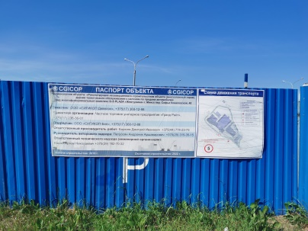 |  | Комплекс строительно-монтажных отделочных работ. Работы по гипсокартонным конструкциям, штукатурно-малярные высококачественные работы, облицовочные работы.

18 | Реконструкция незавершенного строительством объекта (многоэтажный гараж), здания технического обслуживания с салоном по продаже автомобилей под многофункциональный комплекс G-S PLAZA «Жемчужина» 1 пусковой комплекс (устройство железобетонной входной группы) 05.10.2021-31.12.2021 (ООО «Сигикоп-Бел») | 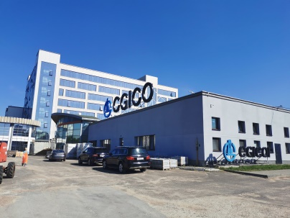 |  | Земляные работы, монолитные работы, гидроизоляция

19 | Реконструкция незавершенного строительством объекта (многоэтажный гараж), здания технического обслуживания с салоном по продаже автомобилей под многофункциональный комплекс G-S PLAZA «Жемчужина» 1 пусковой комплекс (устройство конструкций железобетонных актового зала) 09.10.2020-23.12.2020 (ООО «Сигикоп-Бел») | 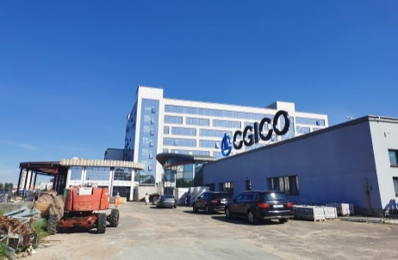 |  | Монолитные работы высокой сложности, земляные работы и гидроизоляционные,

20 | «Национальный футбольный стадион» 16.10.2020-31.07.2021 (ООО «Пекинская городская строительная группа») | 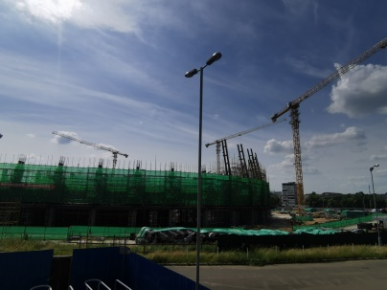 | 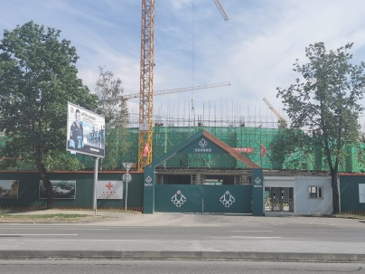 | Земляные работы, монолитные работы, гидроизоляция

21 | «Парк SINOMACH» Факел» 1-я очередь строительства 23.11.2020-31.03.2022 (ИСУП «Пекин Юни-БелКонстракшн Груп») | 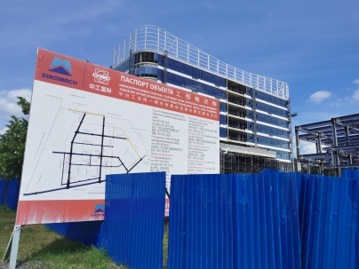 | 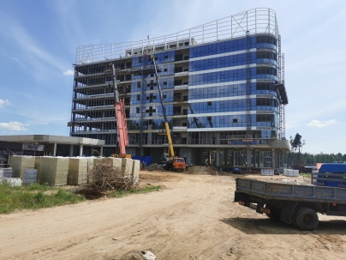 | Монолитные работы высокой сложности, земляные работы и гидроизоляционные

22 | «Парк SINOMACH» Факел» 1-я очередь строительства 26.04.2022-30.04.2022 (Beijing Uni-Construction Group co, Ltd) |  |  | Монолитные работы высокой сложности, земляные работы и гидроизоляционные

23 | «Строительство объектов логистического парка второй очереди, размещение многофункционального комплекса» 17.01.2022-15.03.2023 (ООО «25-ая Компания Китайской Корпорации по Железнодорожному строительству») | 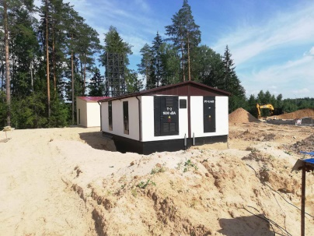 | 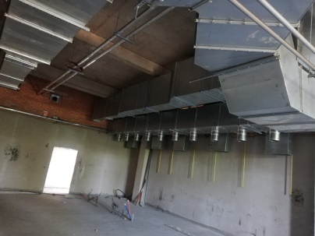 | Монтаж систем вентиляции, кондиционирования, дымоудаления

24 | "Строительство и обслуживание цифрового технопарка в г.Белоозерск вблизи филиала РУП "Брестэнерго" Березовская ГРЭС" 04.05.2022-31.03.2023 ООО ("Северокитайская электроэнергетическая проектная компания при китайской электроэнергетической инженерно-консультационной корпорпции" (КНР)) | 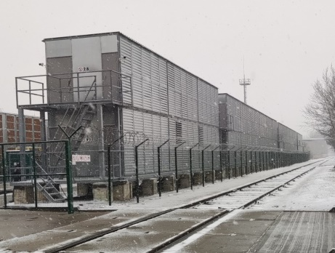 | 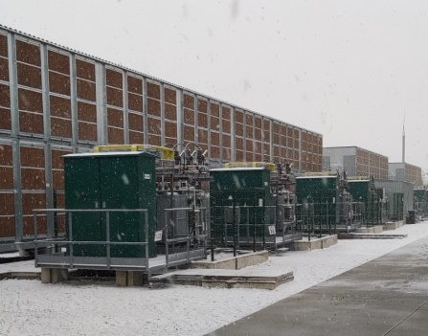 | Монолитные работы по устройству фундаментов, монтаж майнингового оборудования, электромонтажные работы, работы по выносу инженерных сетей (водопровод, сети связи, газопровод), благоустройство, монтаж системы видеонаблюдения, монтаж и налоадка АСКУЭ, пусконаладочные работы
 |  | 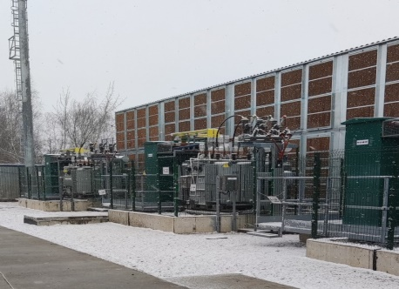 | 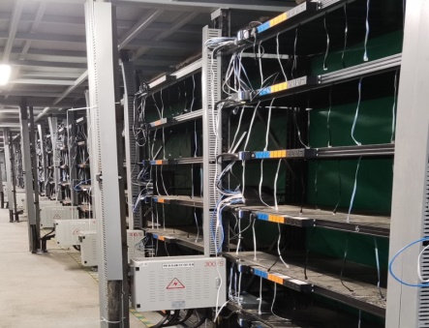

25 | "Текущий ремонт офисных помещений здания в Минской области Столбцовского района, аг.Заямное" 29.06.2022-08.07.2022 (ООО "Северокитайская электроэнергетическая проектная компания при китайской электроэнергетической инженерно-консультационной корпорпции" (КНР)) |  |  | Отделочные работы

26 | Реконструкция незавершенного строительством объекта (многоэтажный гараж), здания технического обслуживания с салоном по продаже автомобилей под многофункциональный комплекс G-S PLAZA «Жемчужина» 1 пусковой комплекс (внутрення отделка номеров) 01.07.2022-30.11.2022 (ООО «Сигикоп-Бел») |  |  | Устройство потолков армстронг, устройство гипсокартонных перегородок, укладка плитки, оклейка стен обоями и покраска

